外部設計書
外部設計書 |  |  |  |  | 画面名 |  | カレンダー画面 |  |  |  | 作成者 | 豊山龍太朗 |  |  | 更新者
 |  |  |  |  | システム名 |  | Sol-ty |  |  |  | 作成日 | 2022-06-06 |  |  | 更新日
 |  |  |  |  | 備考

 | 画面設計
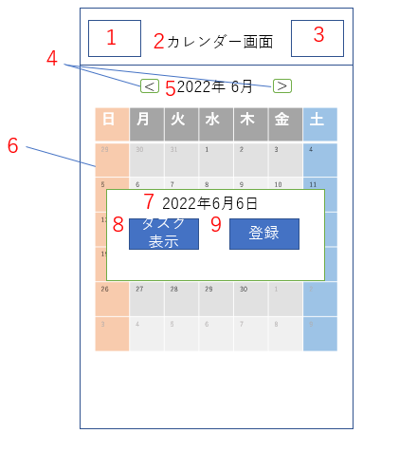

 | 機能設計

 |  | 「1 ハンバーガーメニュー」
 |  |  | ハンバーガーメニューを表示する。押された項目の画面に遷移する。

 |  | 「2 タイトル」表示
 |  |  | ページのタイトルを表示する。

 |  | 「3 ログアウト」
 |  |  | ボタンが押された際、ログインページに遷移する。

 |  | 「4 月変更ボタン」
 |  |  | 「<」のボタンを押すと先月、「>」のボタンを押すと来月のカレンダーを表示する。

 |  | 「5 今日の西暦と月」表示
 |  |  | 今日の西暦と月の情報を取得し、表示する。

 |  | 「6 カレンダー」
 |  |  | 月を選択すると、今日の日付、タスク表示画面へ遷移するボタン、登録画面へ遷移するボタンをポップアップする。
 |  |  | タスクがある日付の欄には☆マークを表示する。

 |  | 「7 選択した日付」表示
 |  |  | カレンダーの選択した日付を表示する。

 |  | 「8 タスク表示ボタン」
 |  |  | タスク表示画面へ遷移する。

 |  | 「9 登録ボタン」
 |  |  | 登録画面へ遷移する。

 |  | ページロード
 |  |  | 今日の日付情報を取得し、表示させる。
 |  |  | 現在の日付情報から適切なカレンダーを表示させる。

 | 項目定義書

 | No |  | 物理名 | 論理名 |  | 画面型 |  | データ型 | min | max | DBテーブル |  | DBカラム | 備考
 |  | 1 | hamberger | ハンバーガーメニュー |  | ham
 |  | 2 | title | タイトル |  | h2 |  | String
 |  | 3 | logout | ログアウト |  | href
 |  | 4 | monthchange | 月変更ボタン |  | button
 |  | 5 | yyyymm | 今日の西暦と月 |  | text
 |  | 6 | calender | カレンダー |  | table |  | String |  |  | Task |  | day | 予定の入っている日付をDBから取得し、☆マークをつける
 |  | 7 | day | 選択した日付 |  | text |  |  |  |  |  |  |  | 選択した日付を保持する
 |  | 8 | task | タスク表示ボタン |  | submit |  |  |  |  |  |  |  | 遷移先に選択した日付情報を受け渡す
 |  | 9 | taskregist | 登録ボタン |  | submit |  |  |  |  |  |  |  | 〃

